설명

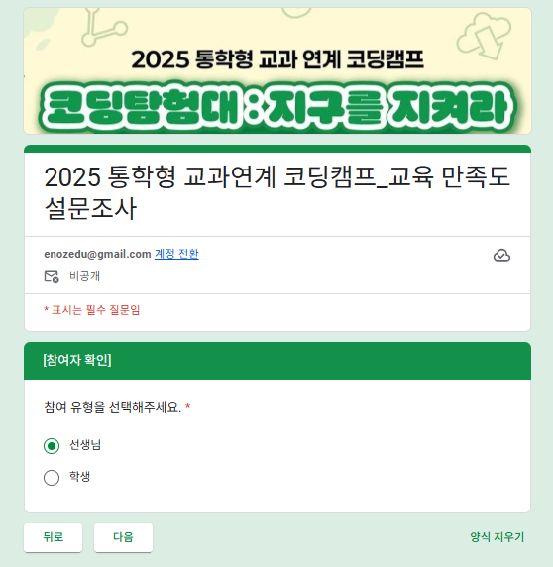
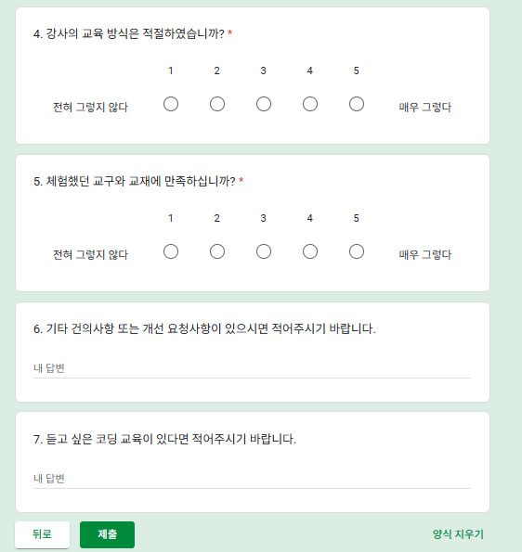
구분 | 1번 | 2번 | 3번 | 4번 | 5번 | 6번 | 7번 | 8번 | 9번 | 10번 | 11번 | 12번 |  | 링크 | https://forms.gle/H2FYUWMqpoLy9XFc8 | << 구글폼링크 넣는 곳
선생님 | 4 | 3 | 5 | 5 | 5 |  |  |  |  |  |  |  | 5점 | 딜레이 | 10 | << 딜레이 시간의 +- 30% 간격으로 진행
 | 1 | 1 | 0 | 0 | 0 |  |  |  |  |  |  |  | 4점 | 항목별 설명
 | 0 | 1 | 0 | 0 | 0 |  |  |  |  |  |  |  | 3점 |  | 구글폼 양식의 2번에 해당하는 참여 유형의 이름을 입력하는 곳, 선택자가 두 개라면 3번부분을 싹 지우면 됩니다.
 | 0 | 0 | 0 | 0 | 0 |  |  |  |  |  |  |  | 2점 |  | 점수를 입력하는 곳입니다. 2행이 5점의 개수 3행이 4점… 6행이 1점의 개수입니다. 2행에는 수식이 걸려있어서 3~6행만 수정하면 됩니다.
 | 0 | 0 | 0 | 0 | 0 |  |  |  |  |  |  |  | 1점 |  | 해당 참여 유형의 명수를 입력하는 곳, 2행에 자동으로 숫자를 입력하기 위한 부분입니다. 예를들어 이 곳에 5명으로 적으면, 4점 1명, 3점 1명으로 입력했을 때 자동으로 5점이 3명으로 입력됩니다.
5 | 4.80 | 4.40 | 5.00 | 5.00 | 5.00 |  |  |  |  |  |  |  | 4.84 |  | 번호당 평균 |  | 참여 유형별 평균 | 전체 평균 (실제 인원별 점수)
학생 | 2 | 1 | 3 | 3 | 3
 | 1 | 1 | 0 | 0 | 0 |  |  |  |  |  |  |  |  | 사용 방법
 | 0 | 1 | 0 | 0 | 0 |  |  |  |  |  |  |  |  | 1. 참여 유형를 입력한다 (구분하지 않는 폼이면 비워둔다.)
 | 0 | 0 | 0 | 0 | 0 |  |  |  |  |  |  |  |  | 2. A7에 명수를 입력한다.
 | 0 | 0 | 0 | 0 | 0 |  |  |  |  |  |  |  |  | 3. 조사 항목 개수에 맞춰 B행을 쭈욱 늘려 문향의 개수를 맞춘다. (기본은 5문항인데 필요시 필요한만큼 늘리면 됨. 반대로 안 쓰면 지워야 함)
3 | 4.67 | 4.00 | 5.00 | 5.00 | 5.00 |  |  |  |  |  |  |  | 4.73 | 4. 3~6행에 원하는 평균이 되도록 수정한다.
학부모 | 1 | 0 | 2 | 2 | 2 |  |  |  |  |  |  |  |  | 5. 다른 참여 유형이 있다면 a2행부터 사용된 열의 7행까지 복사해서 아래에 붙인다. (5문항이면 A2부터 F7을 복사해서 A8에 붙여넣기)
 | 1 | 1 | 0 | 0 | 0 |  |  |  |  |  |  |  |  | 6. 참여 유형과 명수, 문항을 수정합니다.
 | 0 | 1 | 0 | 0 | 0 |  |  |  |  |  |  |  |  | 7. 파일을 저장하고 업로드합니다.
 | 0 | 0 | 0 | 0 | 0
 | 0 | 0 | 0 | 0 | 0 |  |  |  |  |  |  |  |  | 이 파일을 실행시 선생님을 1번에 5점 4개, 4점에 1개 / 2번에 5점 3개, 4점 1개, 3점 1개 / … 이런식으로 동작함
2 | 4.50 | 3.50 | 5.00 | 5.00 | 5.00 |  |  |  |  |  |  |  | 4.60

 |  |  |  |  |  |  |  |  |  |  |  |  | 4.76

구글폼 양식

1. 처음 설명 페이지가 있어야 하고, |  |  |  |  |  |  |  | 2. 참여 유형을 선택할 수 있습니다. 참여 유형이 없다면 A2와 A8, A14를 비우고 페이지는 없애야 됩니다. |  |  |  |  |  |  | 3. 1~5번을 선택하는 문항까지만 가능하므로 주관식은 필수를 해제해야 합니다.

